PP测评
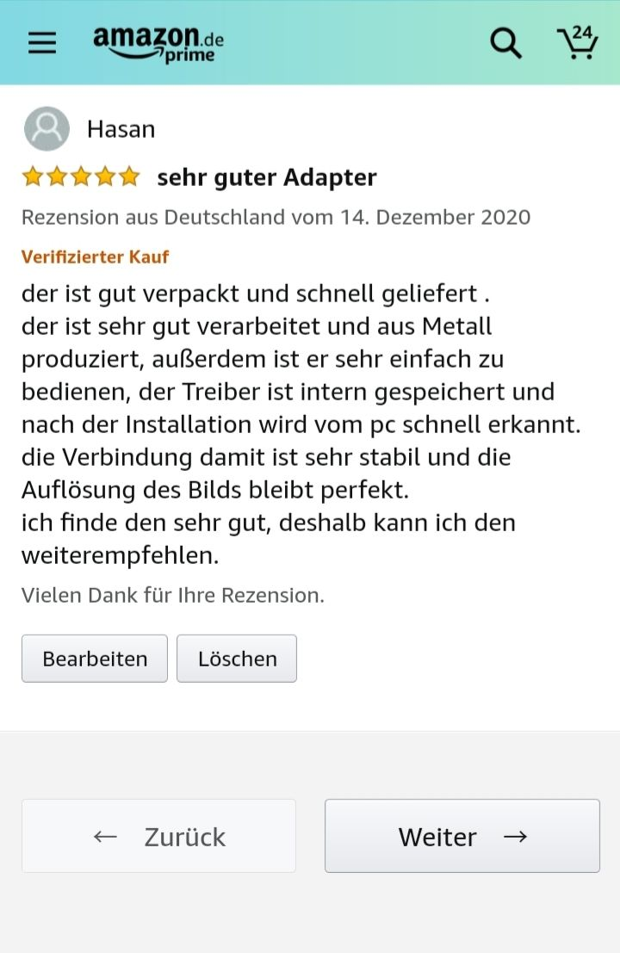
PP测评（外币支付）
编号 | 报销日期 | 订单生成日期 | 报销人 | 所在事业部 | 所在小组 | 服务商 | PP收款账号 | 订单号 | 店铺（与系统要一致） | 国家 | SELLER SKU（与系统要一致） | 是否计划留评 | 是否已经留评 | 产品店铺售价 | 产品店铺售价币种 | 是否含PP手续费 | PP手续费比例 | 佣金 | 报销币种 | 报销金额 | 备注 | 个人备注 | 付款申请单日期+付款申请单对应总金额 | 财务水单显示日期

